ODS
Formulario evaluación DATA's

Nombre profesional: Karen Farías
Nombre del DATA: DATAODS

Aspectos a Evaluar
¿Qué tan atractivo para el público lo encuentras?
Alto: Medio: CHECK Bajo:
Algún otro potencial público objetivo:

Algún otro país?

Identificas otro competidor?

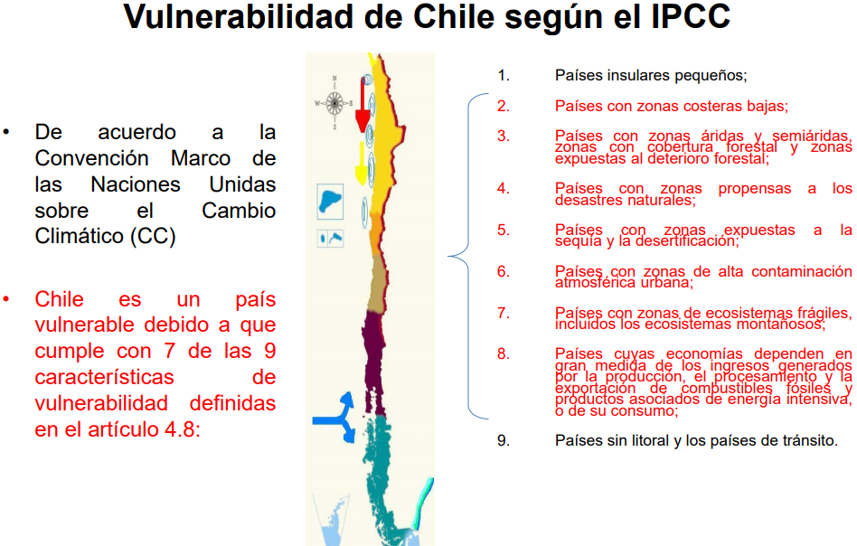
Son suficientes las variables?
Sí: No: CHECK
Qué variables agregarías? (máximo 2)
1. Vulnerabilidad al Cambio Climático de los países (según CMNUCC)
2.

Conoces otra fuente de información necesaria?
1. https://unstats.un.org/sdgs/indicators/database/
2.

Que otra interacción de variables interesante crees que debe ir?
1. Reducción de las desigualdades/cantidad de contagios (covid 19)
2.

Conoces otro sitio que contenga bases de datos más optimas, relacionado con la Descarga y/o Actualización de los datos según las variables consideradas hasta ahora o las propuestas por ti, ?
1.
2.
3.

